эксперты участники
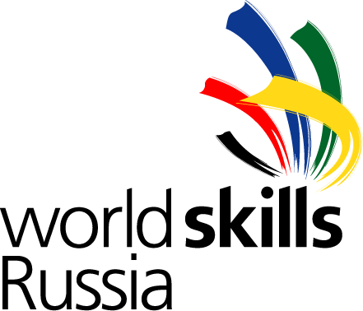 Заявка на участие в Отборочныых соревнованиях Финала VI Национального чемпионата Молодые профессионалы (WorldSkills Russia) - 2018 по компетенции "Поварское дело"
№ п/п | Компетенция | Федеральный округ | Регион | Категория (участник, эксперт, тим-лидер | Фамилия Имя Отчество (полностью, на русском) | Гражданство | Дата рождения | Электронная почта | Телефон | Должность | Полное наименование учебного заведения/Организации | Паспортные данные (серия, номер, кем и когда выдан) | Адрес регистрации | ИНН | Страховое св-во | Размер одежды(XS, S, L, XL, XXL и т.д.)
1

